Sheet1
 |  | Príloha č. 1) - SP k DNS na VKK_ výzva č. 2
 | Technická špecifikácia
Veľkokapacitné kontajnery na KBRKO 4ks

Identifikácia uchádzač : | Názov spoločnosti:
 | Adresa sídla/ miesto podnikania:
 | IČO:
 |  |  |  |  | Ponuka uchádzača - navrhované parametre pre ponúkané kontajnery
Kontajnery budú využívané na kuchynský biologicky rozložiteľný odpad s objemeom 15 mm podľa normy DIN 30 722-1 - vrátane dodania na miesto plnenia ( OLO a.s. Ivanská cesta 22, Bratislava) , inštruktáže a servisných prehliadok |  |  |  |  | A) Požadovaný formát ponúkaných parametorv | "B" Parametre ponúkané uchádzačom *uvádza sa údaj zo stĺpca A" | "C" Uchádzač uvádza ku každej položke presný názov dokumentu na základe ktorého je možné vyhodnostiť parametre uvádzané v stĺpci "B" | "D" Doplňujúce informácie ku ponúknutým parametrom
Technické vlastnosti | Jednotka | Minimum | Maximum | Presne
Stav |  | nové |  |  | áno/ nie
Počet | ks |  | 4 |  | ks
Ložný objem | m3 | 14 | 15 |  | uvádza sa hodnota v mm
Vonkajší rozmer dĺžka | mm | 6200 | 6400 |  | uvádza sa hodnota v mm
Vonkajší rozmer šírka | mm | 2400 | 2500 |  | uvádza sa hodnota v mm
Vonkajší rozmer výška | mm | 1400 | 1450 |  | uvádza sa hodnota v mm
Výška nakladacej hrany pri zdvihnutej streche kontajnera | mm | 1330 | 1350 |  | uvádza sa hodnota v mm
Kontajner má hákový systém na nakladanie – Výška Predného háku norma DIN 30 722 - 1 | mm |  |  | 1570 | uvádza sa hodnota v mm
Hrúbka plechu - plášť kontajnera a dvere | mm | 3 |  |  | uvádza sa hodnota v mm
Hrúbka plechu - podlaha a spodné oblúky kontajnera | mm | 4 |  |  | uvádza sa hodnota v mm
Hrúbka plechu - strecha | mm | 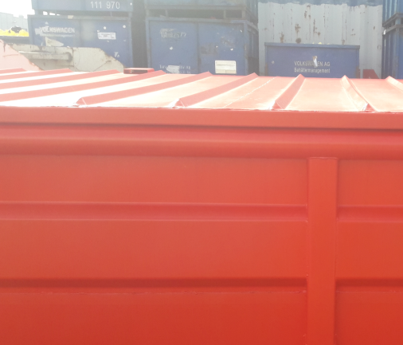 2 ( spevnenie rebrovaním vonkajšie alebo vnútorné) |  |  | uvádza sa hodnota v mm
––Technické vlastnosti | Hodnota / charakteristika
Kontajnery sú celozvárané | ÁNO |  |  |  | áno/ nie
požadovaná farba | RAL 1028 alebo ekvivalent |  |  |  | áno/ nie
Podlaha, boky, dvere a čelo kontajneru | Požaduje sa plech akosti St. 11 375 alebo ekvivalent |  |  |  | áno/ nie
Bočné výstuhové profily | Z ohýbaných U-profilov 50-60mm/100-110mm/50-60mm/min 3mm, profil po min. 750mm max. 800 mm |  |  |  | áno/ nie
Mazničky | Všetky otočné časti kontajnera musia byť vybavené mazničkami 8 x1mm |  |  |  | áno /nie
 | 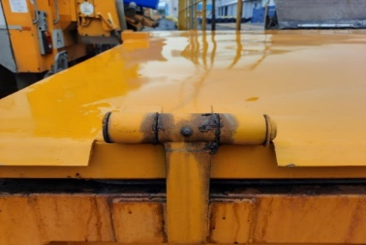
Výrobný štítok | ÁNO - typ kontajnera, objem, hmotnosť, nosnosť a výrobné číslo |  |  |  | áno /nie
Povrchová úprava: | Z vonkajšej strany kontajnera 2x základný polyuretánový náter a 2x vrchný polyuretánový náter odtieň RAL 1028 alebo ekvivalent, z vnútornej strany kontajnera 2x základný polyuretánový náter |  |  |  | áno /nie
Strecha | tesná heverová otvárateľná strecha, horný profil kontajnera jäkl min 120/60/3mm, otváranie pomocou hrebeňového zdviháka, ktorý je umiestnený na čape otočný pre lepšiu otvárateľnosť strechy. Zabezpečovacia zarážka na konci hrebeňa proti vytočeniu hrebeňa. Bezpečnostná vzpera zabraňujúca samovoľnému zatvoreniu alebo prepadnutiu otvorenej strechy. Kontajnery s heverovou strechou vybavený po celom obvode strechy gumovým tesnením dotesnenie strechy pomocou trapézových skrutiek, |  |  |  | áno /nie
 | 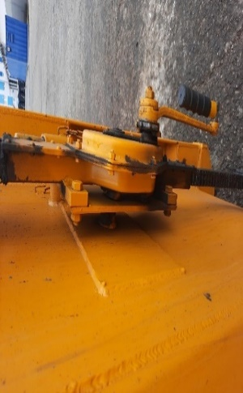 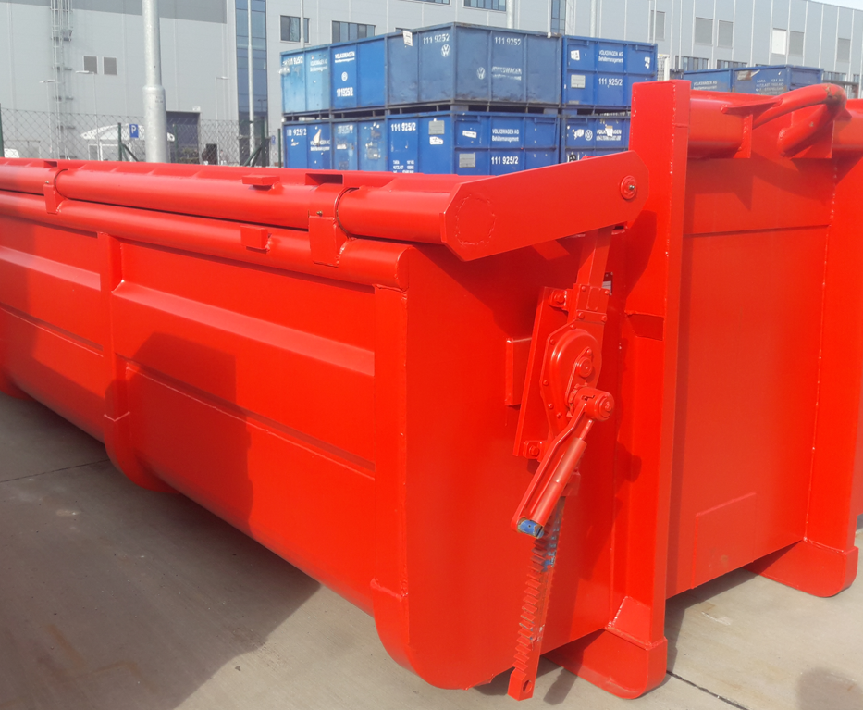 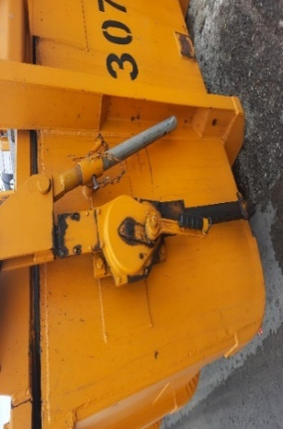
Zadná tesná klapka | ÁNO, výklopná klapka s tesniacou gumou na tele kontajnera, na pohyblivej klapke plochá tesniaca guma zabraňujúca uniku tekutín, dotesnenie klapky pomocou trapézových skrutiek otváranie klapky z boku kontajnera. |  |  |  | áno /nie
 | 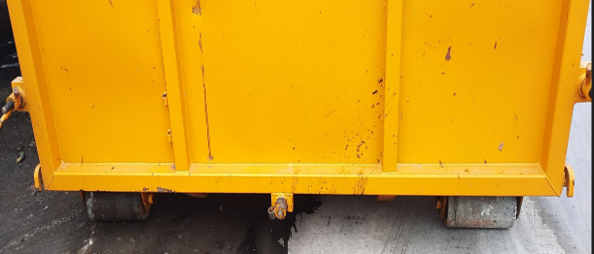 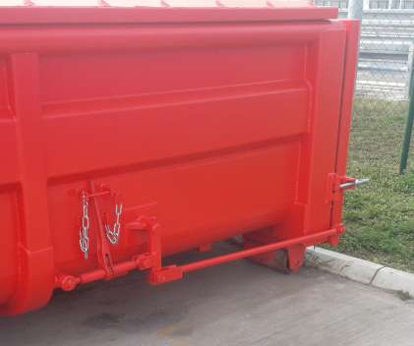 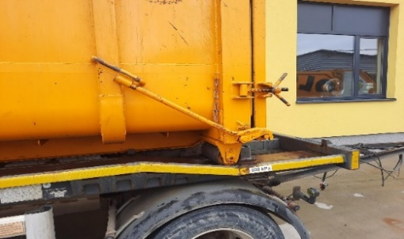
Hákové nakladanie | Hák vpredu a zadné valce výška háku 1570mm DIN 30 722 – 1 |  |  |  | áno /nie
Servisné prehliadky | úkony určené výrobcom v rámci pravidelného servisu, vykonanie údržby predpísanej dodávateľom (výrobcom ), vrátane poskytnutia k tomu predpísaných náhradných dielov a dopravných nákladov. |  |  |  | áno /nie
Servisné prehliadky | Servisná prehliadka bude vykonaná min jeden krát (1x) ročne pre každý kontajner s dodržaním servisných požiadaviek dodávateľa, minimálne pre dva (2) kontajnery súčasne za účelom zníženia dopravných nákladov. |  |  |  | áno /nie
Školenie | Zabezpečenie školenia obsluhy pri dodávke kontajnerov , inštruktáž na obsluhu kontajnerov |  |  |  | áno /nie
Záručná doba | 24 mesiacov |  |  |  | áno /nie

*použité fotografie sú ilustračné
Výrobok musí byť v súlade s platným znením STN , V prípade ak nie sú vidané príslušné normy STN EN, v súlade s platným znením európskych noriem alebo ekvivalentovu relevantnou normou členského štátu , ktorou sa prevzala príslušná európska norma

V ................................dňa..............
 |  |  |  |  |  | ............................................................................................................
 |  |  |  |  |  | Meno a priezvisko osoby oprávnenej konať za uchádzača
 |  |  |  |  |  | (podpis osoby oprávneneju konať z uchádzača )

